TDSheet
ХОЗКОМПЛЕКТ 660048, Красноярский край, г. Красноярск, Караульная 5Г т/ф (391)2-55-11-58 многоканальный) E-mail:hozkom@mail.ru
 | Менеджер Котов Константин доб. 144 hozkom0@mail.ru |  |  | НОВИНКИ
 | Менеджер Потехина Елена доб. 122 hoz102@inbox.ru
 | Менеджер Соловьева Ольга доб. 110 soloveva-os@hozkom.ru
 | Менеджер Курчатова Ирина доб. 146 irina@hozkom.ru
 | Менеджер Старкова Ольга доб. 104 starkova-od@hozkom.ru
 | Менеджер Котов Роман доб. 107 kotov-rn@hozkom.ru

Прайс- лист от 16.02.2026 0:00:00
 |  |  | Скидка |  | Итого сумма | 0

Фотография | Код | Наименование товаров | Цена | Цена со скидкой | Заказ кол-во | Заказ сумма | Остаток

 |  | Инструмент ручной
 |  | Слесарный и столярный инструмент
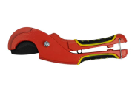 | 120050 | Труборез ручной для пластиковых труб до 42мм, ВВ-2510-001 /100/ (шт.) | 338.88 | 338.88 |  | 0
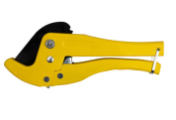 | 120054 | Труборез ручной для пластиковых труб до 42мм, ВВ-2510-002 /100/ (шт.) | 380.85 | 380.85 |  | 0
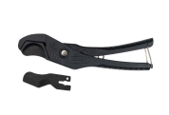 | 120055 | Труборез ручной для пластиковых труб до 42мм, ВВ-2510-003 /100/ (шт.) | 317.81 | 317.81 |  | 0
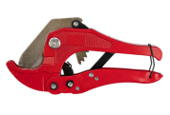 | 120056 | Труборез ручной для пластиковых труб до 42мм, ВВ-2510-004 /100/ (шт.) | 274.67 | 274.67 |  | 0
 |  | Штукатурно-малярный инструмент
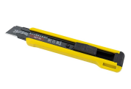 | 120899 | Нож с выдвижным сегментированным лезвием, пластмассовый, 18мм, SK-5, арт.688 /400/1/ (шт.) | 48.18 | 48.18 |  | 0
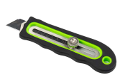 | 120898 | Нож с выдвижным сегментированным лезвием, металл. с обрезиненной ручкой, 18мм, SK-5, арт.001 /280/1/ (шт.) | 103.85 | 103.85 |  | 0
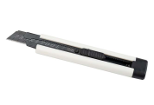 | 120900 | Нож с выдвижным сегментированным лезвием, пластмассовый, 18мм, с запасн.лезвием, SK-5,арт.003/400/1/ (шт.) | 66.40 | 66.40 |  | 0
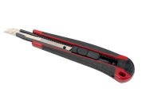 | 120908 | Нож с выдвижным сегментированным лезвием, пластмассовый, 9мм, арт.2087 /800/1/ (шт.) | 41.23 | 41.23 |  | 0
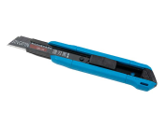 | 120904 | Нож с выдвижным сегментированным лезвием, пластмассовый, 18мм, арт.682 /400/1/ (шт.) | 67.63 | 67.63 |  | 0
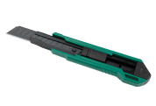 | 120901 | Нож с выдвижным сегментированным лезвием, пластмассовый, 18мм, SK-5, арт.711 /600/1/ (шт.) | 61.48 | 61.48 |  | 0
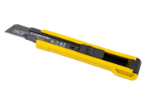 | 120902 | Нож с выдвижным сегментированным лезвием, пластмассовый, 18мм, арт.788 /600/1/ (шт.) | 39.28 | 39.28 |  | 0
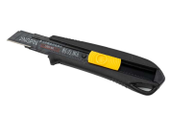 | 120903 | Нож с выдвижным сегментированным лезвием, обрезиненный, 18мм, с запасн.лезвием, арт.725 /600/1/ (шт.) | 114.60 | 114.60 |  | 0
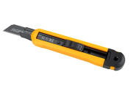 | 120905 | Нож с выдвижным сегментированным лезвием, пластмассовый, 18мм, с запасн.лезвием, арт.169 /400/1/ (шт.) | 82.33 | 82.33 |  | 0
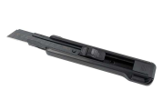 | 120906 | Нож с выдвижным сегментированным лезвием, пластмассовый, 18мм, SK-5, арт.808 /400/1/ (шт.) | 66.63 | 66.63 |  | 0
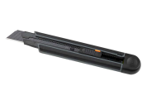 | 120907 | Нож с выдвижным сегментированным лезвием, пластмассовый, 18мм, с запасн.лезвиемарт, SK-5, 089/240/1/ (шт.) | 146.08 | 146.08 |  | 0
 |  | Расходные материалы
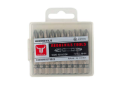 | 120881 | Бита REDDEVILS 1/4" S2, PH2 х 50мм, (10шт/кор.) /200/1/ (шт.) | 135.10 | 135.10 |  | 0
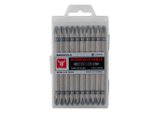 | 120883 | Бита двухсторонняя REDDEVILS 1/4" S2, PH2 х 100мм, (10шт/кор.) /120/1/ (шт.) | 267.41 | 267.41 |  | 0
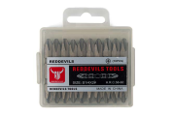 | 120880 | Бита двухсторонняя REDDEVILS 1/4" S2, PH2 х 50мм, (10шт/кор.) /200/1/ (шт.) | 134.27 | 134.27 |  | 0
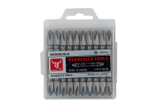 | 120882 | Бита двухсторонняя REDDEVILS 1/4" S2, PH2 х 65мм, (10шт/кор.) /200/1/ (шт.) | 156.40 | 156.40 |  | 0
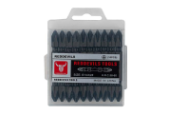 | 120889 | Бита двухсторонняя REDDEVILS 1/4" S2, PH2 х 65мм, (10шт/кор.) арт.100В /200/1/ (шт.) | 206.76 | 206.76 |  | 0
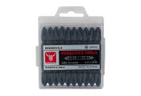 | 120890 | Бита двухсторонняя REDDEVILS 1/4" S2, PH2 х 65мм, (10шт/кор.) арт.101В /200/1/ (шт.) | 206.76 | 206.76 |  | 0
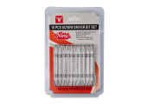 | 120886 | Бита двухсторонняя REDDEVILS 1/4" S2, PH2 х 65мм, (10шт/уп.) CRV /200/1/ (шт.) | 151.16 | 151.16 |  | 0
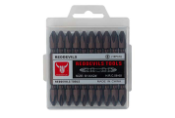 | 120888 | Бита двухсторонняя REDDEVILS 1/4" S2, PH2 х 65мм, (10шт/кор.) бронзовая /200/1/ (шт.) | 206.58 | 206.58 |  | 0
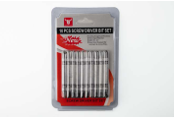 | 120887 | Бита двухсторонняя REDDEVILS 1/4" S2, PH2/SL х 65мм, (10шт/уп.) CRV /200/1/ (шт.) | 152.11 | 152.11 |  | 0
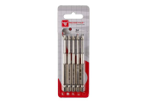 | 120894 | Бита магнитная REDDEVILS 1/4" S2, PH2 х 90мм, (5шт/уп.) арт.106В /240/1/ (шт.) | 207.02 | 207.02 |  | 0
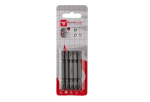 | 120878 | Бита магнитная двухсторонняя REDDEVILS 1/4" S2, PH2 х 65мм, (5шт/уп.) /240/1/ (шт.) | 119.13 | 119.13 |  | 0
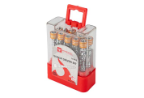 | 120891 | Бита магнитная двухсторонняя с ограничителем REDDEVILS 1/4" S2, PH2 х 65мм, (10шт/кор.) 102В /120/1/ (шт.) | 341.90 | 341.90 |  | 0
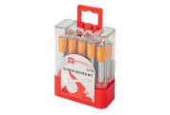 | 120892 | Бита магнитная двухсторонняя с ограничителем REDDEVILS 1/4" S2, PH2 х 65мм, (10шт/кор.) 104В /120/1/ (шт.) | 410.65 | 410.65 |  | 0
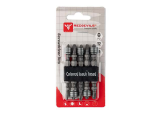 | 120879 | Бита магнитная двухсторонняя с ограничителем REDDEVILS 1/4" S2, PH2 х 65мм, (5шт/уп.) /240/1/ (шт.) | 251.97 | 251.97 |  | 0
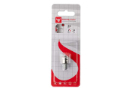 | 120871 | Бита магнитная с ограничителем REDDEVILS 1/4" S2, PH2 х 25мм, (1шт/уп.) CRV /240/1/ (шт.) | 43.23 | 43.23 |  | 0
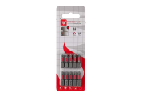 | 120875 | Бита магнитная торсионная REDDEVILS 1/4" S2, PH2 х 25мм, (10шт/уп.) /240/1/ (шт.) | 120.25 | 120.25 |  | 0
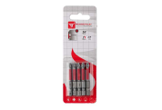 | 120966 | Бита магнитная торсионная REDDEVILS 1/4" S2, PH2 х 50мм, (5шт/уп.) /240/1/ (шт.) | 130.53 | 130.53 |  | 0
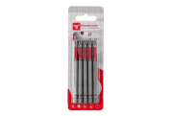 | 120877 | Бита магнитная торсионная REDDEVILS 1/4" S2, PH2 х 90мм, (5шт/уп.) /240/1/ (шт.) | 178.93 | 178.93 |  | 0
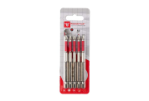 | 120893 | Бита магнитная торсионная REDDEVILS 1/4" S2, PH2 х 90мм, (5шт/уп.) арт.105В /240/1/ (шт.) | 209.55 | 209.55 |  | 0
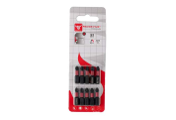 | 120872 | Бита магнитная ударная торсионная REDDEVILS 1/4" S2, PH2 х 25мм, (10шт/уп.) /240/1/ (шт.) | 127.84 | 127.84 |  | 0
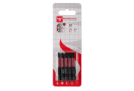 | 120873 | Бита магнитная ударная торсионная REDDEVILS 1/4" S2, PH2 х 50мм, (5шт/уп.) /240/1/ (шт.) | 158.33 | 158.33 |  | 0
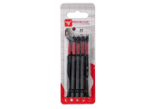 | 120874 | Бита магнитная ударная торсионная REDDEVILS 1/4" S2, PH2 х 90мм, (5шт/уп.) /240/1/ (шт.) | 186.36 | 186.36 |  | 0
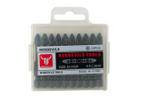 | 120884 | Бита ударная торсионная REDDEVILS 1/4" S2, PH2 х 50мм, (10шт/уп.) /200/1/ (шт.) | 150.06 | 150.06 |  | 0
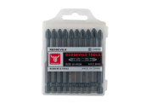 | 120885 | Бита ударная торсионная REDDEVILS 1/4" S2, PH2 х 70мм, (10шт/уп.) /200/1/ (шт.) | 202.73 | 202.73 |  | 0
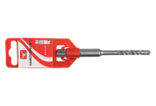 | 120696 | Бур по бетону 4-х гр. REDDEVILS 4 х 110 мм, SDS+ /500/1/ (шт.) | 46.66 | 46.66 |  | 0
 | 120692 | Бур по бетону 4-х гр. REDDEVILS 5 х 110 мм, SDS+ /500/1/ (шт.) | 47.30 | 47.30 |  | 0
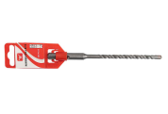 | 120693 | Бур по бетону 4-х гр. REDDEVILS 5 х 160 мм, SDS+ /500/1/ (шт.) | 51.44 | 51.44 |  | 0
 | 120694 | Бур по бетону 4-х гр. REDDEVILS 6 х 110 мм, SDS+ /500/1/ (шт.) | 48.11 | 48.11 |  | 0
 | 120695 | Бур по бетону 4-х гр. REDDEVILS 6 х 160 мм, SDS+ /500/1/ (шт.) | 53.21 | 53.21 |  | 0
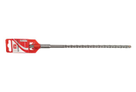 | 120718 | Бур по бетону 4-х гр. REDDEVILS 6 х 210 мм, SDS+ /500/1/ (шт.) | 65.65 | 65.65 |  | 0
 | 120697 | Бур по бетону 4-х гр. REDDEVILS 6 х 260 мм, SDS+ /500/1/ (шт.) | 73.17 | 73.17 |  | 0
 | 120698 | Бур по бетону 4-х гр. REDDEVILS 8 х 110 мм, SDS+ /500/1/ (шт.) | 53.77 | 53.77 |  | 0
 | 120699 | Бур по бетону 4-х гр. REDDEVILS 8 х 160 мм, SDS+ /500/1/ (шт.) | 62.80 | 62.80 |  | 0
 | 120700 | Бур по бетону 4-х гр. REDDEVILS 8 х 210 мм, SDS+ /500/1/ (шт.) | 70.65 | 70.65 |  | 0
 | 120701 | Бур по бетону 4-х гр. REDDEVILS 8 х 260 мм, SDS+ /500/1/ (шт.) | 86.26 | 86.26 |  | 0
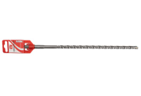 | 120702 | Бур по бетону 4-х гр. REDDEVILS 8 х 310 мм, SDS+ /500/1/ (шт.) | 99.92 | 99.92 |  | 0
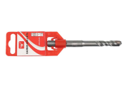 | 120703 | Бур по бетону 4-х гр. REDDEVILS 10 х 110 мм, SDS+ /500/1/ (шт.) | 61.70 | 61.70 |  | 0
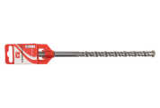 | 120704 | Бур по бетону 4-х гр. REDDEVILS 10 х 160 мм, SDS+ /500/1/ (шт.) | 69.66 | 69.66 |  | 0
 | 120705 | Бур по бетону 4-х гр. REDDEVILS 10 х 210 мм, SDS+ /500/1/ (шт.) | 82.80 | 82.80 |  | 0
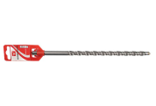 | 120706 | Бур по бетону 4-х гр. REDDEVILS 10 х 260 мм, SDS+ /300/1/ (шт.) | 96.07 | 96.07 |  | 0
 | 120707 | Бур по бетону 4-х гр. REDDEVILS 10 х 310 мм, SDS+ /300/1/ (шт.) | 94.61 | 94.61 |  | 0
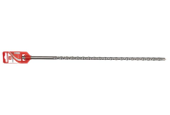 | 120708 | Бур по бетону 4-х гр. REDDEVILS 10 х 460 мм, SDS+ /150/1/ (шт.) | 163.69 | 163.69 |  | 0
 | 120709 | Бур по бетону 4-х гр. REDDEVILS 12 х 160 мм, SDS+ /300/1/ (шт.) | 74.21 | 74.21 |  | 0
 | 120710 | Бур по бетону 4-х гр. REDDEVILS 12 х 210 мм, SDS+ /200/1/ (шт.) | 90.76 | 90.76 |  | 0
 | 120711 | Бур по бетону 4-х гр. REDDEVILS 12 х 260 мм, SDS+ /200/1/ (шт.) | 106.60 | 106.60 |  | 0
 | 120712 | Бур по бетону 4-х гр. REDDEVILS 12 х 310 мм, SDS+ /150/1/ (шт.) | 126.99 | 126.99 |  | 0
 | 120713 | Бур по бетону 4-х гр. REDDEVILS 12 х 460 мм, SDS+ /150/1/ (шт.) | 158.94 | 158.94 |  | 0
 | 120714 | Бур по бетону 4-х гр. REDDEVILS 14 х 210 мм, SDS+ /200/1/ (шт.) | 116.80 | 116.80 |  | 0
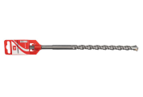 | 120715 | Бур по бетону 4-х гр. REDDEVILS 14 х 260 мм, SDS+ /200/1/ (шт.) | 134.44 | 134.44 |  | 0
 | 120716 | Бур по бетону 4-х гр. REDDEVILS 14 х 310 мм, SDS+ /150/1/ (шт.) | 164.77 | 164.77 |  | 0
 | 120717 | Бур по бетону 4-х гр. REDDEVILS 16 х 260 мм, SDS+ /200/1/ (шт.) | 163.98 | 163.98 |  | 0
 | 120691 | Бур по бетону REDDEVILS 4 х 110 мм, SDS+ /500/1/ (шт.) | 35.59 | 35.59 |  | 0
 | 120719 | Бур по бетону REDDEVILS 5 х 110 мм, SDS+ /500/1/ (шт.) | 36.18 | 36.18 |  | 0
 | 120722 | Бур по бетону REDDEVILS 5 х 160 мм, SDS+ /500/1/ (шт.) | 39.76 | 39.76 |  | 0
 | 120721 | Бур по бетону REDDEVILS 6 х 110 мм, SDS+ /500/1/ (шт.) | 36.94 | 36.94 |  | 0
 | 120720 | Бур по бетону REDDEVILS 6 х 160 мм, SDS+ /500/1/ (шт.) | 41.56 | 41.56 |  | 0
 | 120723 | Бур по бетону REDDEVILS 6 х 210 мм, SDS+ /500/1/ (шт.) | 50.08 | 50.08 |  | 0
 | 120724 | Бур по бетону REDDEVILS 6 х 260 мм, SDS+ /300/1/ (шт.) | 56.12 | 56.12 |  | 0
 | 120725 | Бур по бетону REDDEVILS 8 х 110 мм, SDS+ /500/1/ (шт.) | 40.63 | 40.63 |  | 0
 | 120726 | Бур по бетону REDDEVILS 8 х 160 мм, SDS+ /500/1/ (шт.) | 47.72 | 47.72 |  | 0
 | 120727 | Бур по бетону REDDEVILS 8 х 210 мм, SDS+ /500/1/ (шт.) | 53.35 | 53.35 |  | 0
 | 120728 | Бур по бетону REDDEVILS 8 х 260 мм, SDS+ /300/1/ (шт.) | 66.87 | 66.87 |  | 0
 | 120729 | Бур по бетону REDDEVILS 8 х 310 мм, SDS+ /300/1/ (шт.) | 78.26 | 78.26 |  | 0
 | 120730 | Бур по бетону REDDEVILS 10 х 110 мм, SDS+ /500/1/ (шт.) | 46.42 | 46.42 |  | 0
 | 120731 | Бур по бетону REDDEVILS 10 х 160 мм, SDS+ /500/1/ (шт.) | 52.70 | 52.70 |  | 0
 | 120732 | Бур по бетону REDDEVILS 10 х 210 мм, SDS+ /500/1/ (шт.) | 64.21 | 64.21 |  | 0
 | 120733 | Бур по бетону REDDEVILS 10 х 260 мм, SDS+ /300/1/ (шт.) | 74.45 | 74.45 |  | 0
 | 120734 | Бур по бетону REDDEVILS 10 х 310 мм, SDS+ /300/1/ (шт.) | 88.09 | 88.09 |  | 0
 | 120735 | Бур по бетону REDDEVILS 10 х 460 мм, SDS+ /150/1/ (шт.) | 137.83 | 137.83 |  | 0
 | 120736 | Бур по бетону REDDEVILS 12 х 160 мм, SDS+ /300/1/ (шт.) | 58.70 | 58.70 |  | 0
 | 120737 | Бур по бетону REDDEVILS 12 х 210 мм, SDS+ /200/1/ (шт.) | 71.96 | 71.96 |  | 0
 | 120738 | Бур по бетону REDDEVILS 12 х 260 мм, SDS+ /200/1/ (шт.) | 84.02 | 84.02 |  | 0
 | 120739 | Бур по бетону REDDEVILS 12 х 310 мм, SDS+ /150/1/ (шт.) | 99.36 | 99.36 |  | 0
 | 120740 | Бур по бетону REDDEVILS 12 х 460 мм, SDS+ /150/1/ (шт.) | 139.95 | 139.95 |  | 0
 | 120741 | Бур по бетону REDDEVILS 14 х 210 мм, SDS+ /200/1/ (шт.) | 91.89 | 91.89 |  | 0
 | 120742 | Бур по бетону REDDEVILS 14 х 260 мм, SDS+ /200/1/ (шт.) | 106.47 | 106.47 |  | 0
 | 120743 | Бур по бетону REDDEVILS 14 х 310 мм, SDS+ /150/1/ (шт.) | 128.81 | 128.81 |  | 0
 | 120744 | Бур по бетону REDDEVILS 16 х 260 мм, SDS+ /200/1/ (шт.) | 120.65 | 120.65 |  | 0
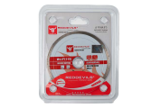 | 120595 | Диск алмазный отрезной REDDEVILS сплошной 115х1,9х5,0х22,2/20мм, сух.и мокр. по Керамограниту/200/1/ (шт.) | 133.64 | 133.64 |  | 0
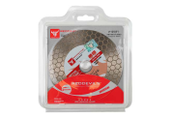 | 120609 | Диск алмазный отрезной REDDEVILS Ультратонкий 125х1,6х25х22,2мм, по Керамограниту /200/1/ (шт.) | 590.78 | 590.78 |  | 0
 | 120596 | Диск алмазный отрезной REDDEVILS сплошной 125х1,9х5,0х22,2/20мм, сух.и мокр. по Керамограниту/200/1/ (шт.) | 153.44 | 153.44 |  | 0
 | 120597 | Диск алмазный отрезной REDDEVILS сегментный 115х1,9х7,0х22,2/20мм, сух.и мокр. рез, по Бетону/200/1/ (шт.) | 149.08 | 149.08 |  | 0
 | 120598 | Диск алмазный отрезной REDDEVILS сегментный 125х1,9х7,0х22,2/20мм, сух.и мокр. рез, по Бетону/200/1/ (шт.) | 166.82 | 166.82 |  | 0
 | 120599 | Диск алмазный отрезной REDDEVILS сегментный 150х2,0х7,0х22,2/20мм, сух.и мокр. рез, по Бетону/100/1/ (шт.) | 241.82 | 241.82 |  | 0
 | 120600 | Диск алмазный отрезной REDDEVILS сегментный 180х2,2х7,0х22,2/20мм, сух.и мокр. рез, по Бетону/100/1/ (шт.) | 307.84 | 307.84 |  | 0
 | 120601 | Диск алмазный отрезной REDDEVILS сегментный 230х2,4х7,0х22,2/20мм, сух.и мокр. рез, по Бетону/50/1/ (шт.) | 580.98 | 580.98 |  | 0
 | 120602 | Диск алмазный отрезной REDDEVILS ТУРБО 115х1,9х7,0х22,2мм, сух.и мокр. рез, Железобетон /200/1/ (шт.) | 150.52 | 150.52 |  | 0
 | 120604 | Диск алмазный отрезной REDDEVILS ТУРБО 150х2,0х7,0х22,2мм, сух.и мокр. рез, Железобетон /100/1/ (шт.) | 252.74 | 252.74 |  | 0
 | 120603 | Диск алмазный отрезной REDDEVILS ТУРБО 125х1,9х7,0х22,2мм, сух.и мокр. рез, Железобетон /200/1/ (шт.) | 171.50 | 171.50 |  | 0
 | 120605 | Диск алмазный отрезной REDDEVILS ТУРБО 180х2,2х7,0х22,2мм, сух.и мокр. рез, Железобетон /100/1/ (шт.) | 318.50 | 318.50 |  | 0
 | 120606 | Диск алмазный отрезной REDDEVILS ТУРБО 230х2,4х7,0х22,2мм, сух.и мокр. рез, Железобетон /50/1/ (шт.) | 605.86 | 605.86 |  | 0
 | 120607 | Диск алмазный отрезной REDDEVILS ТУРБО-СЕГМЕНТНЫЙ 125х2,0х10х22,2мм, сух.и мокр. рез /200/1/ (шт.) | 190.30 | 190.30 |  | 0
 | 120608 | Диск алмазный отрезной REDDEVILS ТУРБО-СЕГМЕНТНЫЙ 230х2,8х10х22,2мм, сух.и мокр. рез /50/1/ (шт.) | 632.38 | 632.38 |  | 0
 | 120613 | Диск алмазный отрезной REDDEVILS Ультратонкий 125х1,6х10х22,2мм, сух.и мокр, по Керамограниту/200/1/ (шт.) | 226.74 | 226.74 |  | 0
 | 120615 | Диск зачистной коралловый полимерный для УШМ 125 х 22,2 мм, синий /200/1/ (шт.) | 233.50 | 233.50 |  | 0
 | 120614 | Диск зачистной коралловый полимерный для УШМ 125 х 22,2 мм, черный /200/1/ (шт.) | 217.65 | 217.65 |  | 0
 | 120636 | Диск пильный для циркулярных пил по дереву REDDEVILS 140 х 20 х 40T + кольцо 20/16 мм /100/1/ (шт.) | 140.29 | 140.29 |  | 0
 | 120635 | Диск пильный для циркулярных пил по дереву REDDEVILS 140 х 20 х 24T + кольцо 20/16 мм /100/1/ (шт.) | 128.06 | 128.06 |  | 0
 | 120637 | Диск пильный для циркулярных пил по дереву REDDEVILS 150 х 20 х 40T + кольцо 20/16 мм /100/1/ (шт.) | 160.62 | 160.62 |  | 0
 | 120638 | Диск пильный для циркулярных пил по дереву REDDEVILS 160 х 20 х 24T + кольцо 20/16 мм /100/1/ (шт.) | 161.44 | 161.44 |  | 0
 | 120639 | Диск пильный для циркулярных пил по дереву REDDEVILS 160 х 20 х 40T + кольцо 20/16 мм /100/1/ (шт.) | 174.50 | 174.50 |  | 0
 | 120640 | Диск пильный для циркулярных пил по дереву REDDEVILS 165 х 30 х 24T + кольцо 30/20 мм /100/1/ (шт.) | 166.02 | 166.02 |  | 0
 | 120641 | Диск пильный для циркулярных пил по дереву REDDEVILS 165 х 30 х 40T + кольцо 30/20 мм /100/1/ (шт.) | 189.52 | 189.52 |  | 0
 | 120642 | Диск пильный для циркулярных пил по дереву REDDEVILS 185 х 30 х 24T + 2 кольца 20/16мм /50/1/ (шт.) | 213.50 | 213.50 |  | 0
 | 120643 | Диск пильный для циркулярных пил по дереву REDDEVILS 185 х 30 х 40T + 2 кольца 20/16мм /50/1/ (шт.) | 231.65 | 231.65 |  | 0
 | 120644 | Диск пильный для циркулярных пил по дереву REDDEVILS 190 х 30 х 24T + 2 кольца 20/16мм /50/1/ (шт.) | 238.79 | 238.79 |  | 0
 | 120645 | Диск пильный для циркулярных пил по дереву REDDEVILS 190 х 30 х 40T + 2 кольца 20/16мм /50/1/ (шт.) | 254.03 | 254.03 |  | 0
 | 120646 | Диск пильный для циркулярных пил по дереву REDDEVILS 200 х 32 х 24T + 2 кольца 30/20мм /50/1/ (шт.) | 259.67 | 259.67 |  | 0
 | 120647 | Диск пильный для циркулярных пил по дереву REDDEVILS 200 х 32 х 40T + 2 кольца 30/20мм /50/1/ (шт.) | 276.15 | 276.15 |  | 0
 | 120648 | Диск пильный для циркулярных пил по дереву REDDEVILS 210 х 32 х 40T + 3 кольца 30/20/16мм /50/1/ (шт.) | 297.14 | 297.14 |  | 0
 | 120649 | Диск пильный для циркулярных пил по дереву REDDEVILS 210 х 32 х 48T + 3 кольца 30/20/16мм /50/1/ (шт.) | 305.86 | 305.86 |  | 0
 | 120650 | Диск пильный для циркулярных пил по дереву REDDEVILS 216 х 32 х 24T + кольцо 32/30мм /50/1/ (шт.) | 266.87 | 266.87 |  | 0
 | 120651 | Диск пильный для циркулярных пил по дереву REDDEVILS 216 х 32 х 40T + кольцо 32/30мм /50/1/ (шт.) | 306.46 | 306.46 |  | 0
 | 120652 | Диск пильный для циркулярных пил по дереву REDDEVILS 216 х 32 х 60T + кольцо 32/30мм /50/1/ (шт.) | 308.43 | 308.43 |  | 0
 | 120653 | Диск пильный для циркулярных пил по дереву REDDEVILS 230 х 30 х 40T /50/1/ (шт.) | 356.18 | 356.18 |  | 0
 | 120654 | Диск пильный для циркулярных пил по дереву REDDEVILS 230 х 30 х 48T /50/1/ (шт.) | 369.80 | 369.80 |  | 0
 | 120655 | Диск пильный для циркулярных пил по дереву REDDEVILS 235 х 32 х 24T + кольцо 32/30мм /50/1/ (шт.) | 344.91 | 344.91 |  | 0
 | 120656 | Диск пильный для циркулярных пил по дереву REDDEVILS 235 х 32 х 40T + кольцо 32/30мм /50/1/ (шт.) | 365.57 | 365.57 |  | 0
 | 120657 | Диск пильный для циркулярных пил по дереву REDDEVILS 235 х 32 х 60T + кольцо 32/30мм /50/1/ (шт.) | 392.97 | 392.97 |  | 0
 | 120658 | Диск пильный для циркулярных пил по дереву REDDEVILS 250 х 30 х 60T /30/1/ (шт.) | 508.40 | 508.40 |  | 0
 | 120659 | Диск пильный для циркулярных пил по дереву REDDEVILS 300 х 30 х 80T /30/1/ (шт.) | 827.58 | 827.58 |  | 0
 | 120632 | Диск пильный по дереву для УШМ REDDEVILS 125 х 22,2мм, 3 зуба, карбидные вставки /200/1/ (шт.) | 270.20 | 270.20 |  | 0
 | 120631 | Диск пильный по дереву для УШМ REDDEVILS 125 х 22,2мм, 12 зубьев, 2 кольца 20/16мм /200/1/ (шт.) | 171.04 | 171.04 |  | 0
 | 120634 | Диск пильный по дереву для УШМ REDDEVILS 125 х 22,2мм, 24 зуба в две стороны,2 кольца 20/16мм/200/1/ (шт.) | 134.42 | 134.42 |  | 0
 | 120630 | Диск пильный по дереву для УШМ REDDEVILS 125 х 22,2мм, 6 зубьев /200/1/ (шт.) | 148.58 | 148.58 |  | 0
 | 120633 | Диск пильный по дереву для УШМ REDDEVILS 230 х 22,2мм, 6 зубьев, карбидные вставки /50/1/ (шт.) | 633.92 | 633.92 |  | 0
 | 120616 | Круг лепестковый торцевой REDDEVILS 115 х 22 мм, Р 24 /300/1/ (шт.) | 51.15 | 51.15 |  | 0
 | 120617 | Круг лепестковый торцевой REDDEVILS 115 х 22 мм, Р 36 /300/1/ (шт.) | 50.28 | 50.28 |  | 0
...

